報告用
日付 | 店舗 | 型番 | 内容 | スクショ | 対応詳細 営業担当記入 | 対応ステータス 営業担当記入
2026-01-30 | フジイ楽天 | GS-3 | ・値下げ －1000円 ・ポイント過剰 5％ | 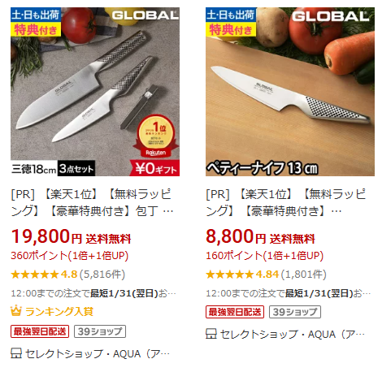 | フジイに連絡し、価格・ポイント共に修正いただいた | 対応中 済み | 記入例

